REQUER ESPECIF
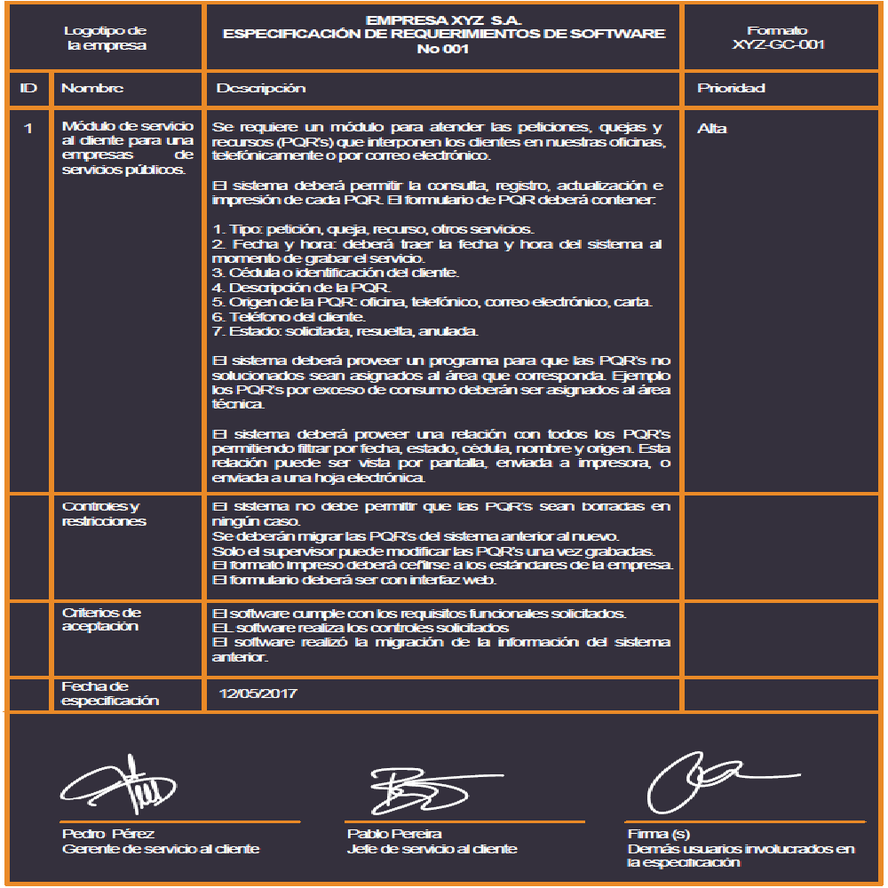
 |  | Ollas Mac | Espacio para información del formulario a partir del sistema de gestión de calidad
Logotipo |  | ESPECIFICACIÓN DE REQUERIMIENTOS DE SOFTWARE
de |  | No 1
la empresa
ID | Nombre | Descripción | Prioridad
1 | Login | RF 1.1 El sistema contará con la opción de registro donde aparecerá un formulario que pedirá datos personales los cuales serán guardados. RF 1.2 El sistema tendrá la opción de inicio de sesión, donde el cliente colocará su usuario y contraseña. RF 1.3 El sistema tendrá la opción de recuperar contraseña en caso de olvidarla. | Alta
 | Controles y restricciones | El usuario al ingresar a el longin, podrá registrarse o iniciar sesion, es sistema creará un usuario automáticamente y lo guardara, también inicia sesión si está registrado
 | Criterios de Aceptación | La página registrará al usuario luego de que éste haya registrado sus datos personales
 | Fecha de especificación

 | _________________________ ________________________ ______________________
 | Firma Firma(s) Firma(s)
 | ( Dueño del proceso ) Usuarios participantes Demás usuarios involucrados
 | en la especificación en la especificación

 |  | Ollas Mac | Espacio para información del formulario a partir del sistema de gestión de calidad
Logotipo |  | ESPECIFICACIÓN DE REQUERIMIENTOS DE SOFTWARE
de |  | No 2
la empresa
ID | Nombre | Descripción | Prioridad
2 | Gerente, Inventario | RF 2.1 El sistema le generará notificaciones al gerente sobre la cantidad de personas que vieron algún producto RF 2.2 El sistema le mostrará al gerente cuántos y cuáles productos se vendieron. RF 2.3 El sistema mostrará cuantos y cuales productos están en Stock. RF 2.4 El sistema mostrará compras entregadas. RF 2.5 El sistema mostrará las ventas pendientes por entregar. RF 2.6 El gerente podrá modificar artículos y agregar artículos para vender. RF 2.7 El gerente podrá ver todas las facturas enviadas a los usuarios. RF 2.8 En la cuenta del Gerente de la empresa el sistema permitirá acceder a un inventario. RF 2.9 El sistema le permitirá al gerente confirmar los pedidos pagados para poder ser enviados. | Alta
 | Controles y restricciones | El gerente tendrá la opción por medio de su usuario, tendrá la opción de realizar actualización de datos, creacion de perfil para algun administrador, mensajería y notificaciones automáticas del Sistema.
 | Criterios de Aceptación | El gerente debe acceder a la sección de su perfil, para poder ver su inventario, los productos enviados, productos por enviar
 | Fecha de especificación

 | _________________________ ________________________ ______________________
 | Firma Firma(s) Firma(s)
 | ( Dueño del proceso ) Usuarios participantes Demás usuarios involucrados
 | en la especificación en la especificación

